20230404
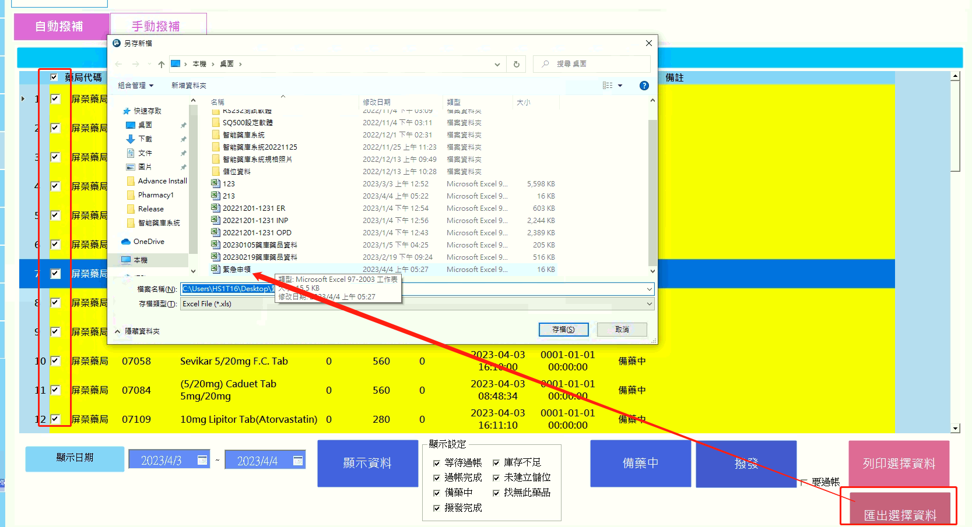
新增功能 | 登入密碼不得為空白
新增功能 | 緊急申領撥補變更狀態備藥中或撥發完成 以便利在藥局端可查詢
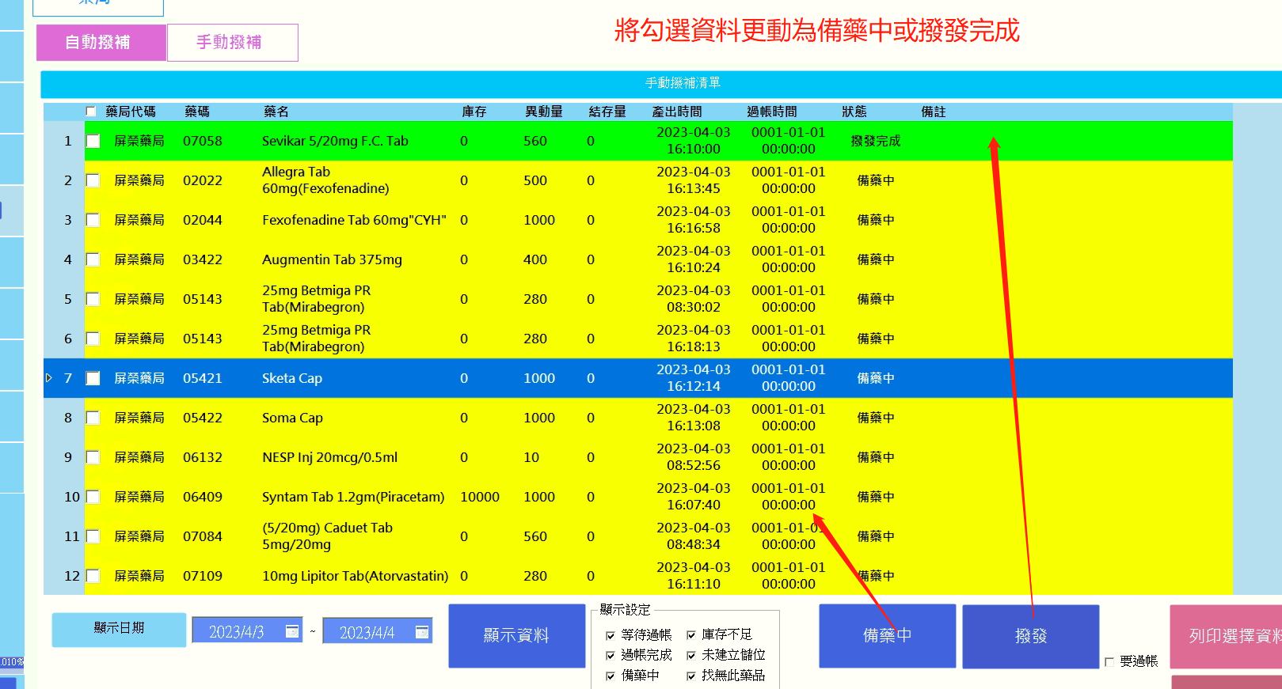

新增功能 | 可列印選擇資料
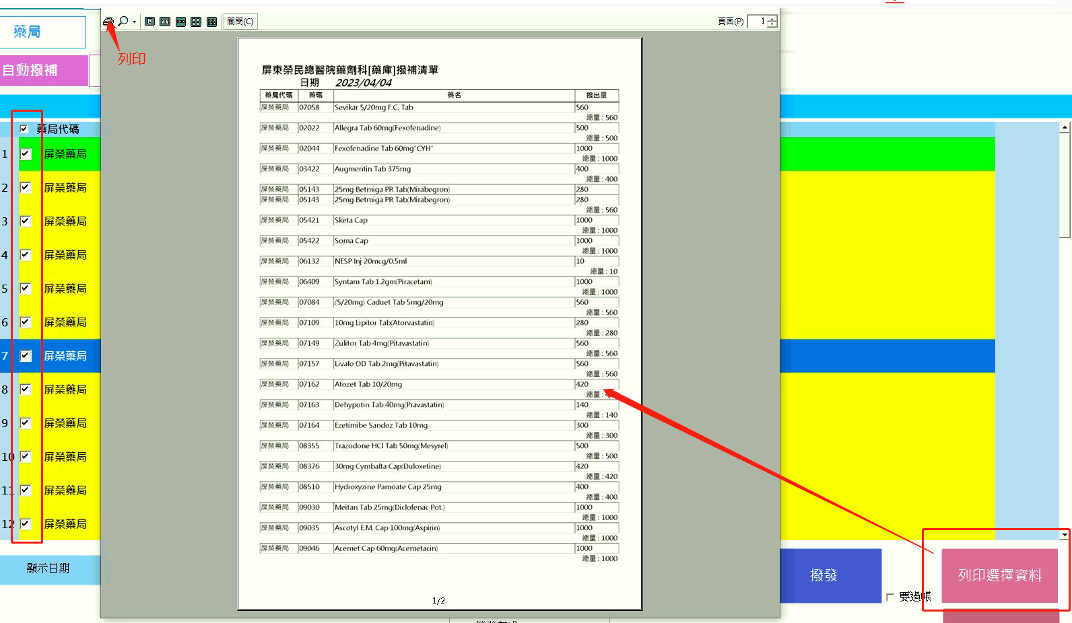

新增功能 | 可匯出選擇資料

20230406
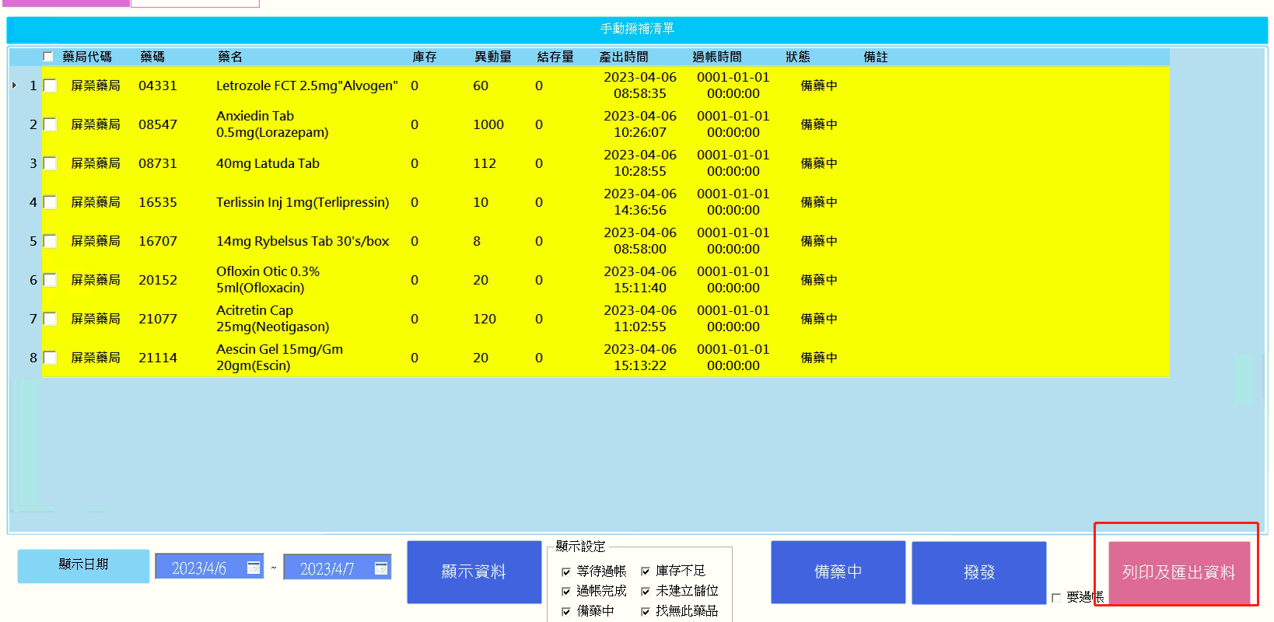
修正功能 | 藥庫-手動撥補,列印匯出兩個功能整併為列印及匯出一個按鈕並彈出視窗選擇

20230411
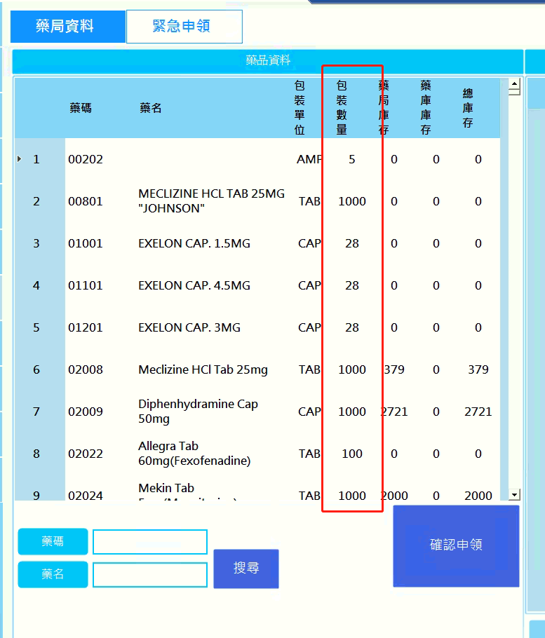
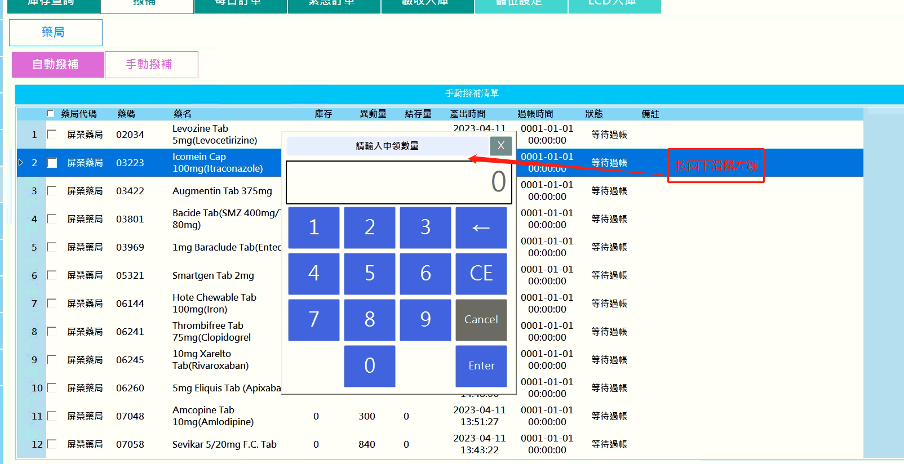
修正功能 | 藥庫-手動撥補,列印或匯出後自動更新為撥發完成
新增功能 | 藥局-緊急申領,顯示包裝數量
新增功能 | 藥庫-手動撥補,按兩下可更變申領數量

